Меню
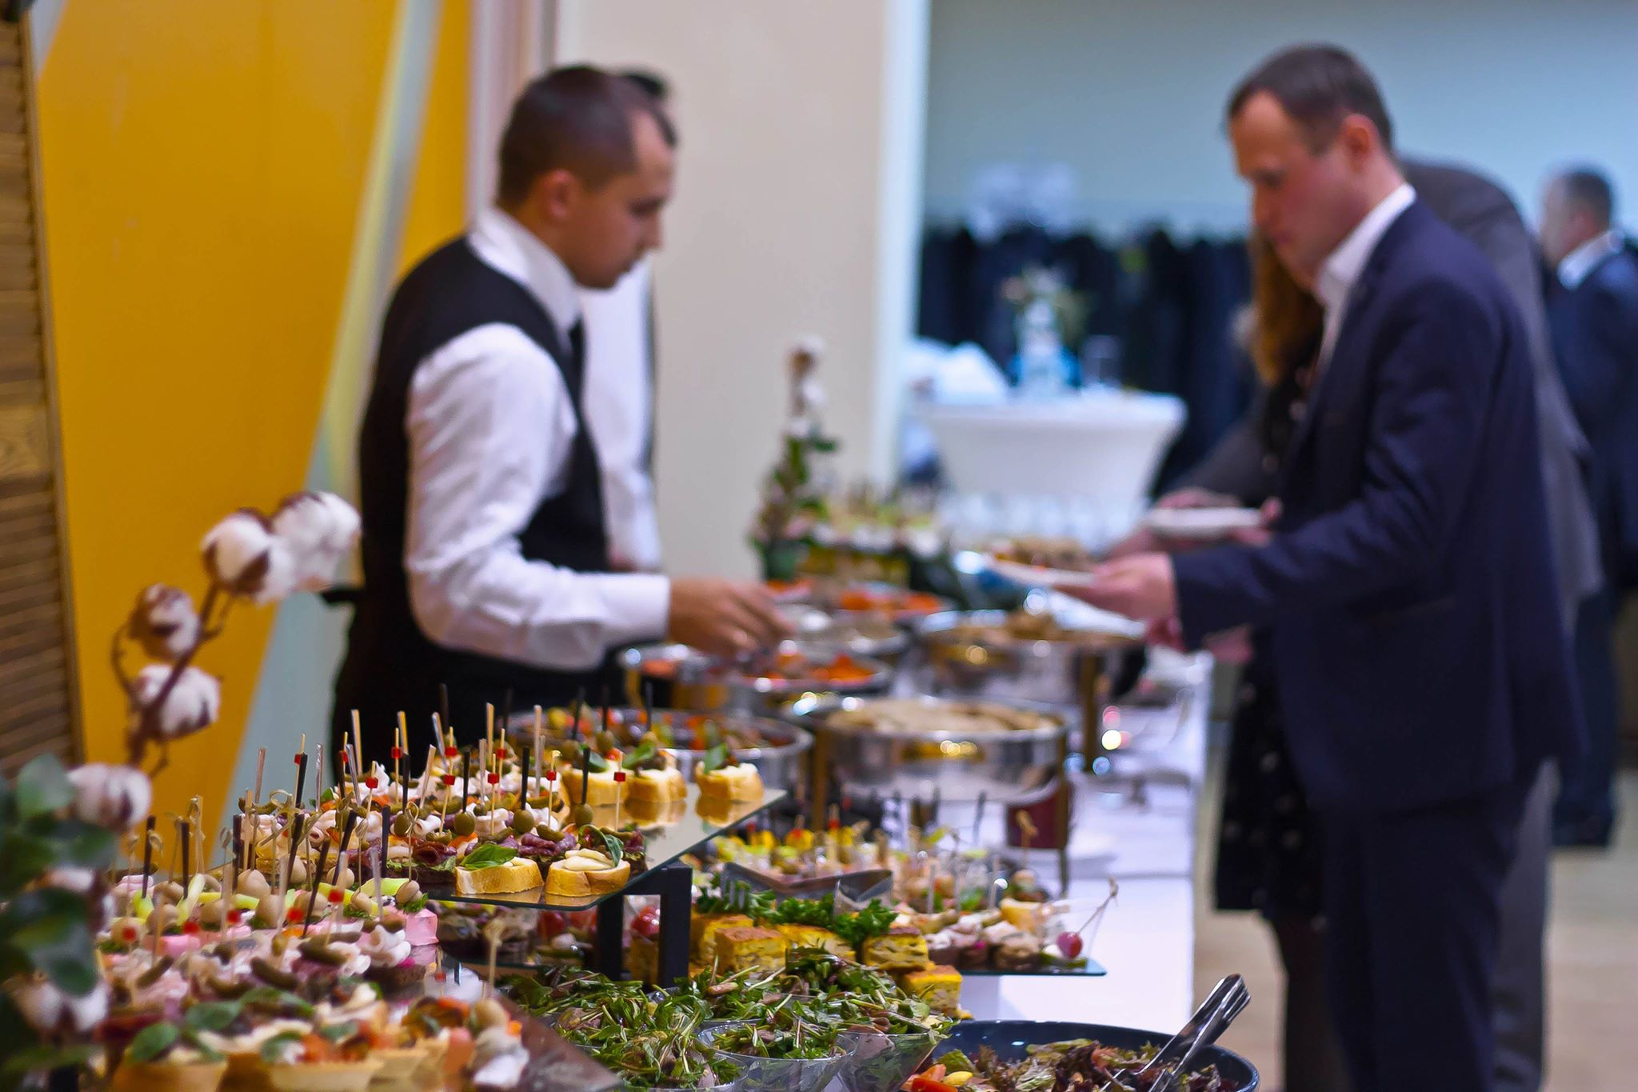
Дата:
Компанія:
Кількість гостей:
Тип заходу:
Місце проведення:
Замовник:
Конт. тел.:
E-mail:

МЕНЮ
№ | НАЗВА | порція, грами | К-сть порцій | Загальна вага страви | Грам/люд. | Ціна, грн. | Всього, грн
Фуршет №1 (600 грн)
 | Закуски та десерти
1 | Капрезе на шпажці ( моцарелла з томатом під базиліковим соусом) | 35 |  | 0.00 | 0
2 | Канапе з бужениною, перепелиним яйцем та червоним солодким перцем | 35 |  | 0.00 | 0
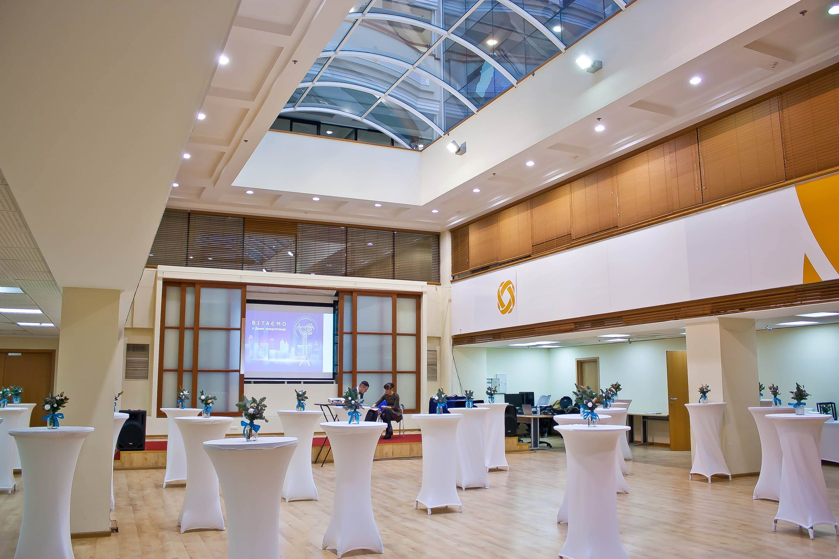
3 | Канапе з Голандськими твердими сирами та сезонними дольками фруктів або виноградом | 25 |  | 0.00 | 0
4 | Брускета з Прошуто, вершковим мусом, огірком, томатом і зеленню | 50 |  | 0.00 | 0
 | Брускета з Сиром, вершковим мусом, авокадо, огірком та зеленню |  |  | 0.00 | 0
5 | Свіжоспечений Еклер з домашнім заварним кремом, мендальним філе та фруктами | 50 |  | 0.00 | 0
6 | Сезонні фрукти та ягоди | 150 |  | 0.00 | 0
 | Напої
1 | Вода з мятою та лимоном | 200 |  | 0.00 | 0
2 | Кава зернова з вершками та молоком | 120 |  | 0.00 | 0
3 | Чай в асортименті з лимоном | 200 |  | 0.00 | 0
К-сть їжі на одного гостя, г. |  |  |  |  | 345
Фуршет №2 (650 грн)
 | Закуски та десерти
1 | Капрезе на шпажці ( моцарелла з томатом під базиліковим соусом) | 35 |  | 0.00 | 0
2 | Тарталетка з жул'єном та сиром Пармезан | 35 |  | 0.00 | 0
 | Профітроль з Пате Індички, вершковим мусом, свіжим огірком та грибами |  |  | 0.00
4 | Курячі шашлички з грибами в соєво-медовому соусі | 50 |  | 0.00 | 0
5 | Брускета з Прошуто, вершковим мусом, огірком, томатом і зеленню | 50 |  | 0.00 | 0
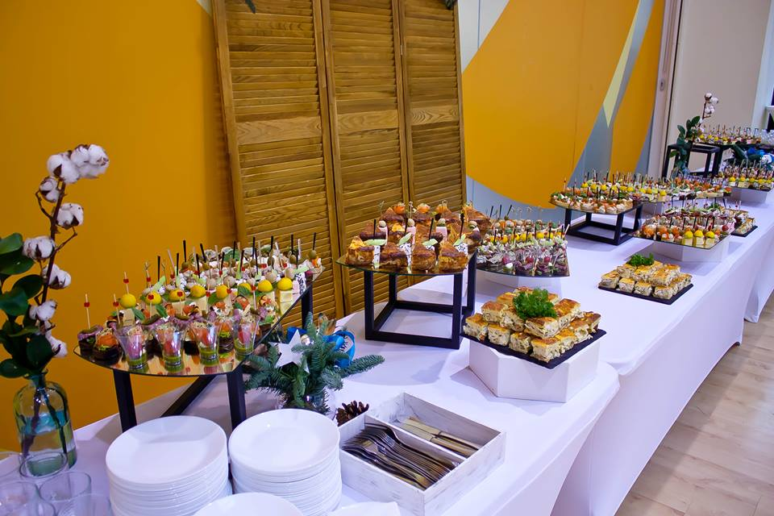
6 | Вегетаріанські палички у паніровці з соусом ДорБлю | 50 |  | 0.00 | 0
7 | Тірамісу або медовик в індивідуальній подачі | 50 |  | 0.00 | 0
8 | Сезонні фрукти та ягоди | 150 |  | 0.00 | 0
 | Напої
1 | На вибір: морс ягідний, вода з лимоном та мятою, лимонад цитрусовий | 200 |  | 0.00 | 0
2 | Кава зернова з вершками та молоком | 120 |  | 0.00 | 0
3 | Чай в асортименті з лимоном | 200 |  | 0.00 | 0
К-сть їжі на одного гостя, г. |  |  |  |  | 420
Фуршет №3 (700 грн)
 | Закуски та десерти
1 | Сирна палітра з сезонними фруктами, горіхами та медом | 50 |  | 0.00 | 0
2 | Капрезе на шпажці ( моцарелла із томатом під базиліковим соусом) | 35 |  | 0.00 | 0
3 | Профітроль з Лососевим мусом та сиром Філа | 35 |  | 0.00 | 0
4 | Канапе з бужениною, червоним перцем та перепелиним яйцем | 35 |  | 0.00 | 0
5 | Тигрова креветка в індивідуальній подачі з листям салату під кисло солодким соусом | 25 |  | 0.00 | 0
6 | На вибір: Тірамісу, Медовик або Пудинг з насінням Чіа | 50 |  | 0.00 | 0
 | Свіжоспечений Еклер з домашнім заварним кремом, мендальним філе та фруктами |  |  | 0.00 | 0
 | Гарячі закуски
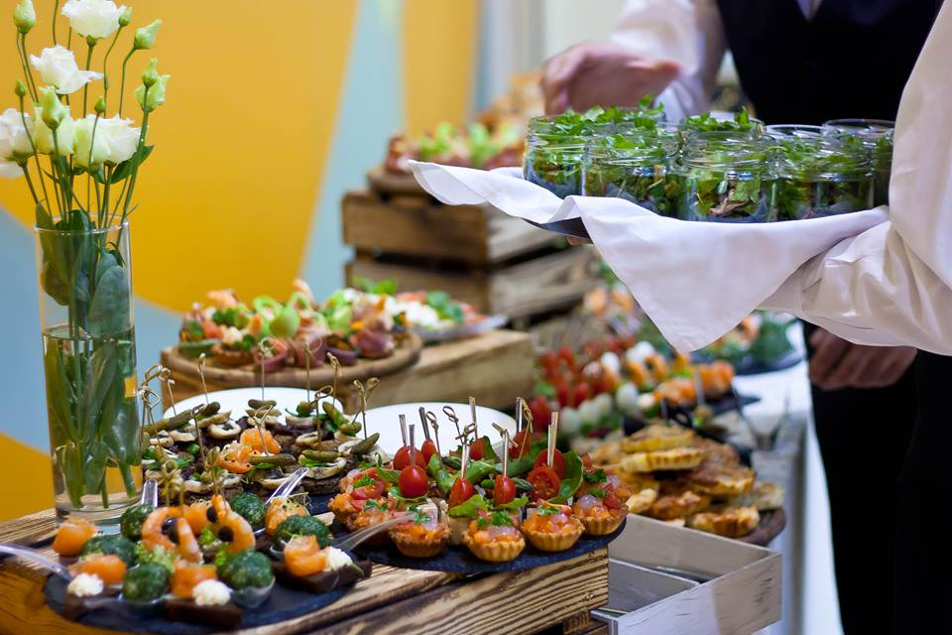
1 | Шпажка з запеченими грибочками та курячою грудкою ( соус в асортименті ) | 80 |  | 0.00 | 0
2 | Вегетаріанські палички у паніровці з соусом ДорБлю | 100 |  | 0.00 | 0
 | Лаваш Гриль з сиром сулугуні, овочами та зеленню |  |  | 0.00 | 0
 | Міні салати з індивідуальною подачею |  |  | 0.00 | 0
1 | Свіжі овочі з листям Айсберга, сиром Фета під Трюфельним маслом 1\2 | 85 |  | 0.00 | 0
 | Мікс Салата з курячою грудинкою під сиром Пармезан 1\2 |  |  | 0.00 | 0
 | Напої
1 | На вибір: морс ягідний, лимонад цитрусовий | 200 |  | 0.00 | 0
2 | Кава зернова з вершками та молоком | 120 |  | 0.00 | 0
3 | Чай в асортименті з лимоном | 200 |  | 0.00 | 0
К-сть їжі на одного гостя, г. |  |  |  |  | 495
Фуршет №4 (750 грн)
 | Закуски та десерти
1 | Сирна палітра з фруктами, виноградом, горіхами та медом |  |  | 0.00 | 0

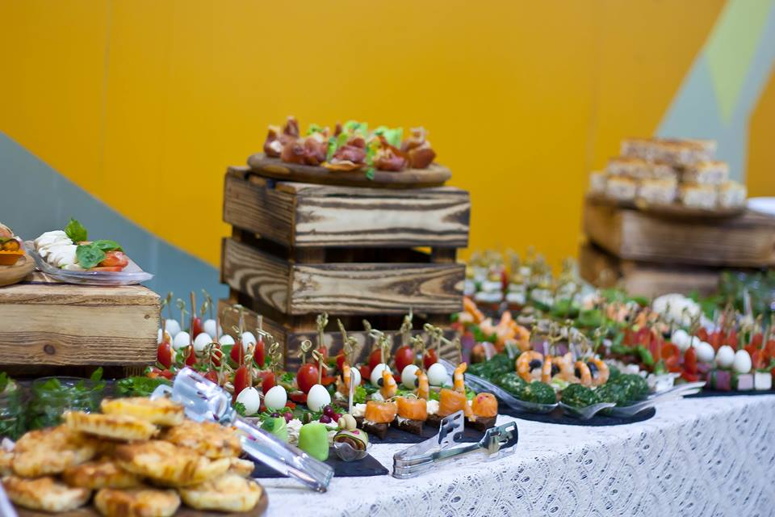
2 | М'ясна палітра з оливками, огірками маринованими та свіжими овочами | 55 |  | 0.00 | 0
3 | Шпинатний Млинець із Лососем, огірком та сиром Філа | 25 |  | 0.00 | 0
4 | Тарталетка з сиром Фета, Прошутто, огірком, томатом, зеленню на вершковому топенаді | 50 |  | 0.00 | 0
5 | Рулетик з мясної грудинки, огірком, сиром Філа | 35 |  | 0.00 | 0
6 | На вибір: Тірамісу, Пудинг з насінням Чіа або Тірамісу, Макаруни в асортименті | 50 |  | 0.00 | 0
 | Міні салати з індивідуальною подачею |  |  |  | 0
1 | Мікс салат із креветками та соусом Світ Чилі | 85 |  | 0.00
 | Мікс салат з сиром Фета, чорним кунжутом та трюфельним маслом |  |  | 0.00
 | Гарячі закуски
1 | Запечені шматочки курячого філе ( соус в асортименті ) | 100 |  | 0.00 | 0
2 | Вегетаріанські палички у паніровці з соусом ДорБлю | 50 |  | 0.00 | 0
3 | Запечені овочі гриль ( соус в асортименті ) | 120 |  | 0.00 | 0
 | Картопля по селянські |  |  | 0.00 | 0
 | Напої
1 | На вибір: морс ягідний, лимонад цитрусовий | 200 |  | 0.00 | 0
2 | Кава зернова з вершками та молоком | 120 |  | 0.00 | 0
3 | Чай в асортименті з лимоном | 200 |  | 0.00 | 0
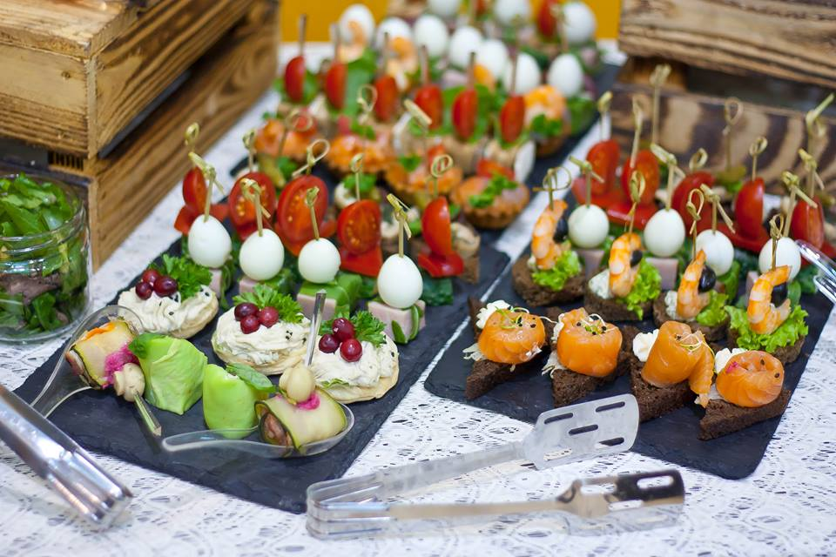
К-сть їжі на одного гостя, г. |  |  |  |  | 570
Фуршет №5 (835 грн)
 | Закуски та десерти
1 | Сирна палітра з Благородними сирами, медом та горішками | 25 |  | 0.00 | 0
2 | Капрезе на шпажці ( сир моцарелла із томатом під базиліковим соусом) | 25 |  | 0.00 | 0
3 | Рулетик з мясної грудинки, огірком, сиром Філа на тості | 25 |  | 0.00 | 0
5 | Профітоль з грибним мусом, солодким перцем та зеленню | 25 |  | 0.00 | 0
6 | На вибір: Тірамісу або Пудинг з насінням Чіа та ягідним пюре - порційно | 50 |  | 0.00 | 0
8 | Сезонні фрукти та ягоди | 150 |  | 0.00 | 0
 | Міні салати з індивідуальною подачею
1 | Мікс салат з курячим філе, томатами чері та вершковим соусом | 85 |  | 0.00 | 0
 | Мікс салат з айзбергом сиром Моцарелла, томатами та соусом Песто |  |  | 0.00 | 0
 | Гарячі закуски |  |  |  | 0
1 | Овочевий Брошет з запеченою картоплею у соєвому соусі | 110 |  | 0.00
2 | Вегетаріанські палички у паніровці з соусом ДорБлю | 75 |  | 0.00 | 0
 | Лаваш Гриль з сиром сулугуні, овочами та зеленню |  |  | 0.00 | 0
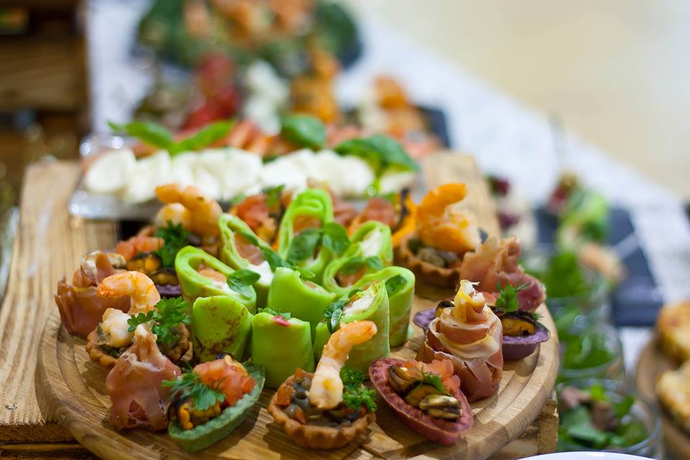
4 | Курячі філе запечене ( соус в асортимені) | 110 |  | 0.00 | 0
 | Люля-кебаб на шпажці (соусом в асортименті) |  |  | 0.00 | 0
 | Напої
1 | На вибір: морс ягідний, узвар, лимонад цитрусовий, полуничний | 200 |  | 0.00 | 0
2 | Кава зернова з вершками | 120 |  | 0.00 | 0
3 | Чай в асортименті | 200 |  | 0.00 | 0
К-сть їжі на одного гостя, г. |  |  |  |  | 680
Фуршет №6 (1000 грн)
 | Закуски та десерти
1 | Палітра Сирів з медом та горіхами | 30
2 | М'ясне асорті з вочами та зеленню | 50
3 | Капрезе на шпажці ( моцарелла з томатом під базиліковим соусом) | 35
4 | Буженина в рожевій глазурі з Ананасом | 35
5 | Тигрова креветка в індивідуальній подачі з листям салату під кисло-солодким соусом | 25
7 | Шпинатний Рол з Лососем та червоною Ікрою, огірком, зеленню та сиром Філа під соусом Унагі | 35
8 | Брускета з Прошуто, вершковим мусом, огірком, томатом і зеленню 50% | 50
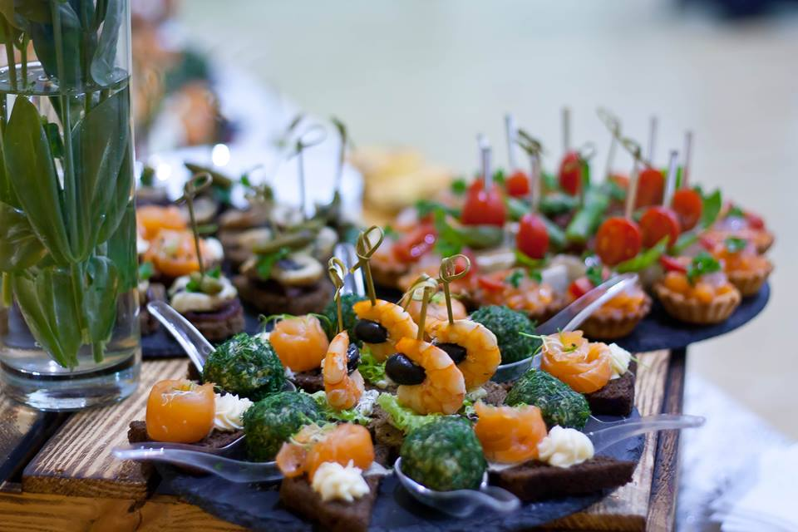
9 | Брускета з Сиром, вершковим мусом, авокадо, огірком та зеленню 50%
10 | Тірамісу, медовик, панакота - в індивідуальній подачі | 50
11 | Сезонні фрукти та ягоди | 150
 | Міні салати з індивідуальною подачею
1 | Мікс салат з креветками, томатами чері та авокадо під соусом світ чілі 50% | 85
2 | Мікс салат з курячою грудкою, овочами та стружкою Пармезана 50%
 | Горячі закуски
1 | Філе курячого стегна на шпажці | 80
2 | Лаваш Гриль з сиром сулугуні, овочами та зеленню | 50
3 | Овочевий Брошет у соєвому соусі | 50
4 | Картопля запечена з зеленню та овочами | 50
5 | Вегетаріанськи палички у паніровці з соусом в асортименті | 50
 | Напої
1 | На вибір: морс ягідний, лимонад цитрусовий, вода з мятою та лимоном | 200
2 | Кава зернова з вершками та молоком | 120
3 | Чай в асортименті з лимном | 200
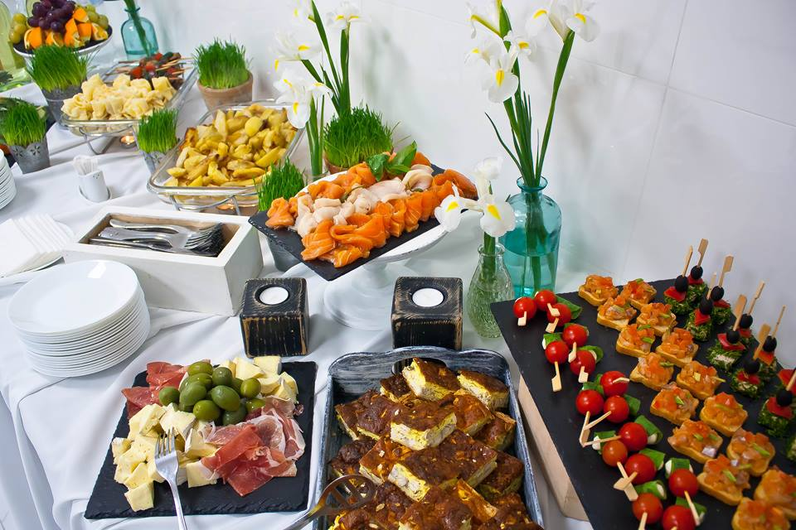
К-сть їжі на одного гостя, г. |  |  |  |  | 825

Фуршет №7 (ПРЕМІУМ) (1550 грн)
 | Закуски та десерти
1 | Брі в чорному кунжуті з лохиною | 25
2 | Асорті Благородних сирів з медом та горішками | 50
2 | Асорті м'ясних делікатесів ( Прошуто, Індичка, Буженина, Італійська Салямі ) зі свіжими овочами | 50
3 | Рулетик з мясної грудинки, огірком, сиром Філа на тості | 25
4 | Тигрова креветка в індивідуальній подачі з соусом на основі Манго | 25
5 | Шпинатний Рол з Лососем, огірком, зеленню та сиром Філа під соусом Унагі | 35
6 | Профітроль з тунцем,огірком, болгарським перцем на вершковому топенаді | 35
7 | Тунець маринований з томатом черрі та листям салата | 20
8 | Брускета гриль з Хамоном (вяленим томатом, зеленню, овочами та сиром Філадельфія) | 35
 | Брускета гриль з Лососем (авокадо, зеленню, слайсами огірка, томата та сиром Філадельфія)
10 | На вибір: Панакота класична Італійська та Панакота із трюфелним шоколадом | 50
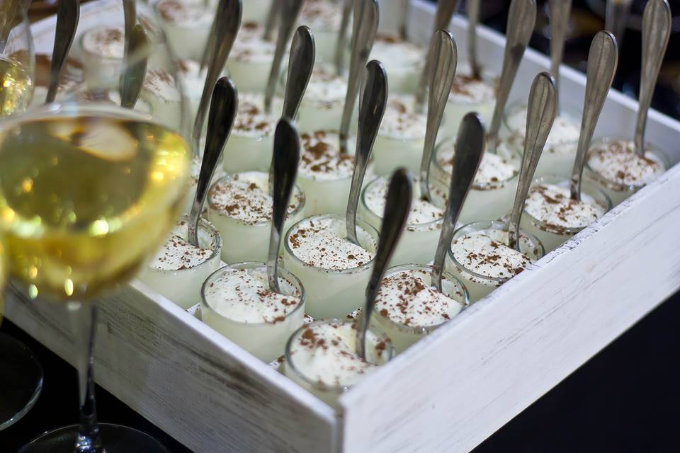
11 | Асорті Макарун | 30
12 | Сезонні фруктита ягоди | 150
 | Міні салати з індивідуальною подачею
1 | Мікс салату з креветками, авокадо, ананасом та пікантною заправкою на основі Манго | 100
2 | Мікс салату з яловиченою та тунцем, сиром фета в смородовиному конфі та філе мигдаля
 | Гарячі закуски
1 | Запечене куряче філе | 150
 | Кебаб на шпажці ( соус в асортименті )
2 | Філе Сібаса у вершковому соусі | 100
 | Лосось запечений у вершковому соусі
3 | Овочі гриль на шпажці 50% \ овочі на пару 50% | 100
 | Запечена картопля з грибами у соєвому соусі
4 | Веганські палички у паніровці | 100
 | Шпинатний лаваш гриль з сиром Сулугуні , овочами та зеленню
 | Напої
1 | На вибір: морс ягідний, узвар, лимонад цитрусовий | 200
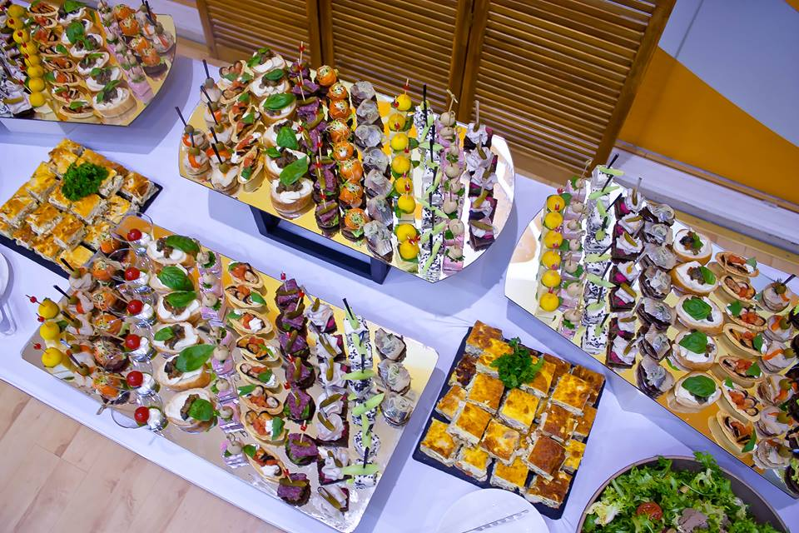
2 | Кава зернова з вершками та молоком | 120
3 | Чай в асортименті з лимоном | 200
К-сть їжі на одного гостя, г. |  |  |  |  | 1,080

Фуршет №8 (Вегетаріанське) (835 грн)
 | Закуски та десерти
1 | Капрезе на шпажці ( моцарелла із томатом під базиліковим соусом) | 45
2 | Рулетик з цукіні та сирного муса | 20
3 | Овочевий стаканчик з Хумусом | 20
4 | Тарталетка з бобами та свіжими огірками у вершковому вегетаріанському соусі | 25
5 | Хумус з маслинами, морквою, в'яленим томатом на тості | 35
6 | Канапе з оливкою, огірком та грибочком | 35
7 | Карамелізований Гарбуз на тості з каперсом | 30
8 | Профітроль з моркв'яно-грибним паштетом та мікрогріном | 20
10 | Пудинг вершковий з Чіа | 50
11 | Сезонні фрукти та ягоди | 150
 | Міні салати з індивідуальною подачею
1 | Мікс салат з в'яленими томатами сиром та слайсами огірка | 100
2 | Салат з запеченим гарбузом, ананасом, авокадо і бальзамічним соусом | 100
 | Горячі закуски
1 | Вегетаріанські палички в паніровці та соусом в асортименті | 100
3 | Пиріг зі шпинатом та сиром | 150
4 | Овочі гриль на шпажці | 80
5 | Картопля, запечена з грибами та соусом в асортименті | 100
 | Напої
1 | На вибір: морс ягідний, узвар, лимонад цитрусовий, полуничний | 200
2 | Кава зернова з вершками | 120
3 | Чай в асортименті | 200
К-сть їжі на одного гостя, г. |  |  |  |  | 745
К-сть їжі на одного гостя, г.
Всього за меню, грн |  |  |  |  |  |  | 0.00
Транспортні послуги по Києві (доставка мебелів, обладнання, посуд, текстиль, їжа, напої, а також вивіз сміття після заходу грн |  |  |  |  |  |  | 5000.00
Сервисні послуги (офіціанти, повара, тех.персонал), грн |  |  |  |  |  |  | 0.00
Оренда коктельних столів в необхідній кількості в чорних чохлах (білі чохли 200 грн/шт), грн |  |  |  |  |  |  | бонус
Оренда доп.обладнання (меблі, текстиль, посуд), грн |  |  |  |  |  |  | бонус
Оренда посуду під напої замовника (10 грн/шт), грн
Всього за захід, грн |  |  |  |  |  |  | 5,000.00
 | При умовах оплати на ФОП + 7%

